README
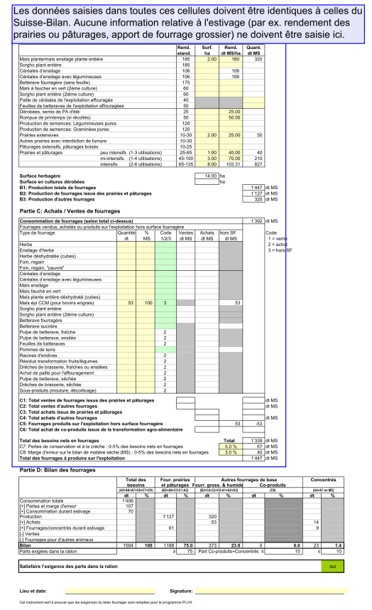
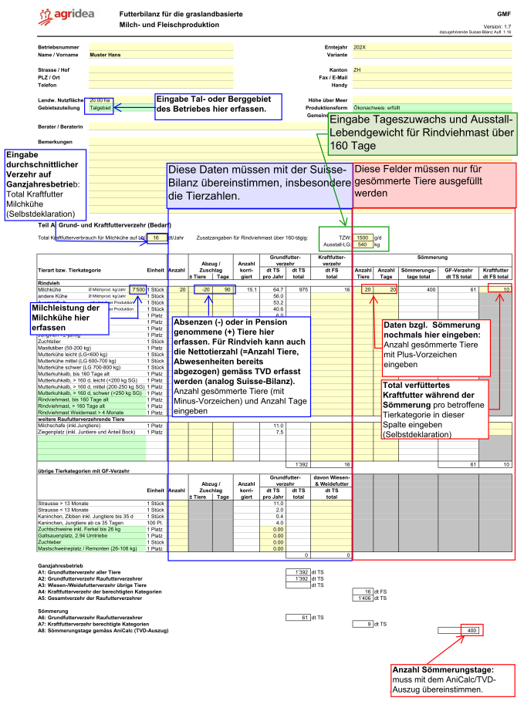
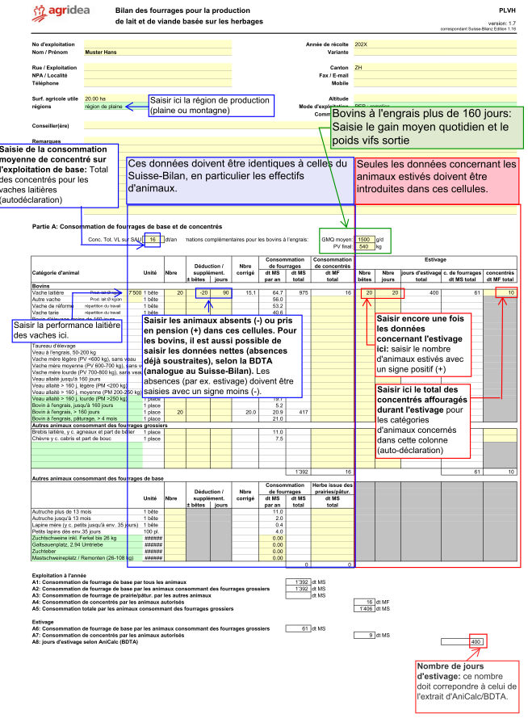
 |  | Version: 1.7
 | Anleitung | GMF

Achtung, Sprache wählen VOR Dateneingabe!
Attention, choisissez la langue AVANT la saisie!
Attenzione, scelga la lingua PRIMA dell'immissione!

Sprache: | Deutsch

Anleitung
grüne Zellen: | Auswahllisten
gelbe Zeilen: | zur Dateneingabe
weisse Zellen: | gesperrte Zellen

Vorgehen:
Grundsatz: Übereinstimmung mit Suisse-Bilanz muss sein

1. Betriebsangaben ausfüllen, insbesondere die "Gebietszuteilung"
2. Teil A: Grund- und Kraftfutterverzehr
- Alle Tierarten mit Grundfutterverzehr erfassen
- Pro Tierkategorie die Gesamtmenge Kraftfutter, die auf
dem Ganzjahresbetrieb verfüttert wird, erfassen.
- Sömmerung: bei den Tierzahlen müssen die Anzahl gesömmerte Tiere (positiv)
und die Tage Sömmerung separat erfasst werden.
- Falls die Sömmerung erfasst wird, muss die effektiv verfütterte Menge an
Kraftfutter zwingend in der Futterbilanz deklariert werden.
- KF-Verzehr während Sömmerung nur möglich für gemolkene Tiere folgender Kategorien: Milchkühe,
Milchschafe und Milchziegen. Maximal 1 kg KF/Kuh/d, 0.25 kg/Schaf/d, 0.2kg/Ziege/d
- Für Grund- und Kraftfutter während der Sömmerung gelten ebenfalls
die Definitionen gemäss Anhang 5 DZV.
3. Teil B: Grundfutterproduktion
- Flächen und Erträge erfassen
- Für Wiesen und Weiden gelten Maximalwerte
- Höhere Erträge nur mit Ertragsgutachten möglich
- Erträge Zwischenkulturen max. 25 dt TS
4. Teil C: Zu- und Wegfuhr Grundfutter erfassen
- Code wählen: Zu-, Verkauf, GF produziert ausserhalb der Futterfläche
- Achtung: Grundfutterbilanz muss ausgeglichen sein: Vergleich von
"B1: Grundfutterproduktion total" und "Total auf der Futterfläche
zu produzierendes Grundfutter (GFprod)"
5. Teil D: Bilanz
- Abhängig von der Gebietszuteilung wird angezeigt,
ob die Mindestanteile an der Ration erfüllt sind oder nicht.
Grün=Erfüllt
Rot=Nicht erfüllt

